关系图
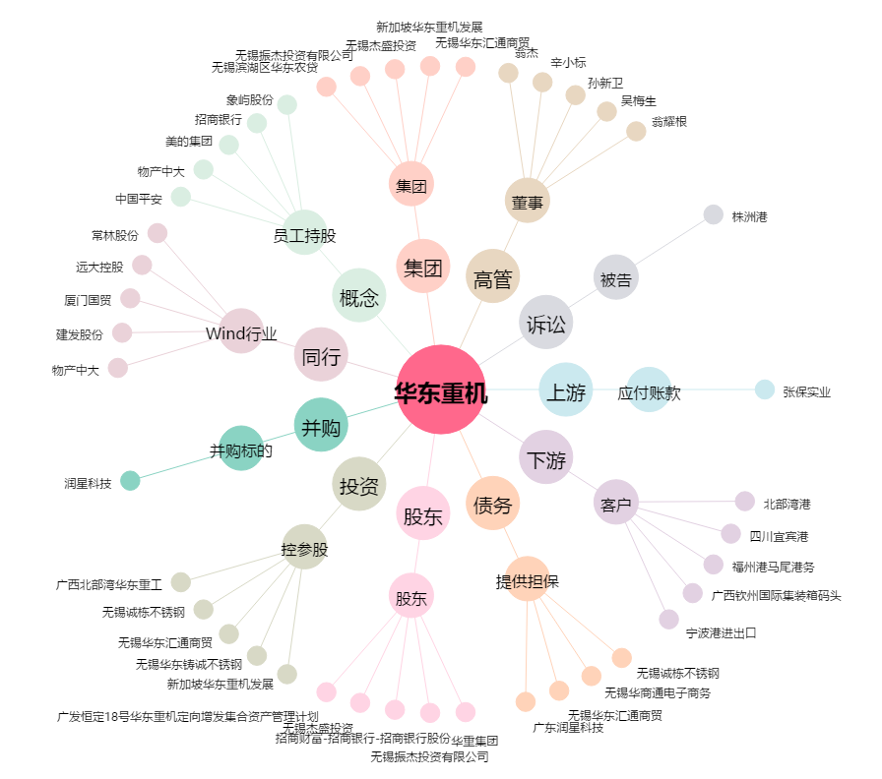
华东重机[002685.SZ] - 关系概览图

